2月15日_議事録
議事録

 |  |  | ※参加有無用ボタン左クリック
 | ▽議題 |  |  |  | 参加有無 | 画面全体表示
 | 2022/2/15 GMの授業の議事録 |  |  |  |  | Windows + Alt + v -> u
 |  |  | 1 | 仙頭 | ○ | 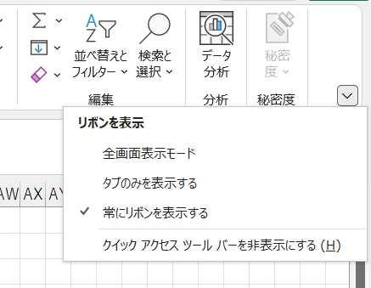
 |  |  | 2 | 君島 | ○
 | ▽議事録担当者 |  | 3 | 柳澤 | ○
 | 柳澤 |  | 4 | 安藤 | ○
 |  |  | 5 | 澤田 | ○
 | ▽議事録概要(※簡潔に！) |  | 6 | 山口 | ○
 | Unityのバージョン決めておわり |  | 7 | 古市 | ○
 |  |  | 8 | 中村 | ✕
 |  |  | 9 | 桝田 | ✕
 | ▽議事録 |  | 10 | 酒井 | ✕
 | 内容 | 発言者
 | 案だしをします。（タスク提示場所を参照） | 仙頭 |  |  |  | 1ページだけをブックで保存
 | 〇〇しようぜの案を増やそう！3つ |  |  |  |  | 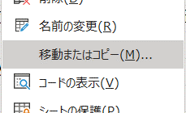
 | 各自考えることになるから、ミーティングはやってもやらなくてもOK

 | 案提出場所に案だしてね
 | とりあえず、ミーティング終わってもよい

 | Unityのバージョンを決めよう | 仙頭
 | 2019.4.11f1で確定

 | ▽入力日 セル内で Ctrl ＋ ; で本日の日付入力
 | 2022-02-15

